Sheet1
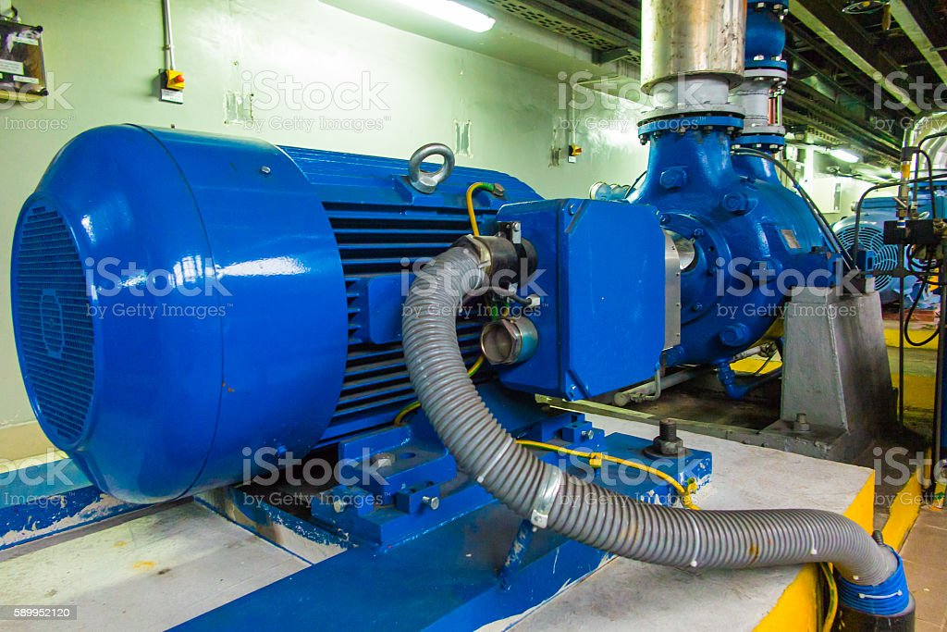
ПРОТОКОЛ ЗА ЗАМЕРВАНЕ НА ЕНЕРГИЙНИТЕ ПАРАМЕТРИ НА ПА № НА ПС.............................ПЕР...................................

Протоколът се попълва след провеждане на 72 часова проба при монтажа на нов/ремонтиран/ помпен агрегат.
Замерванията се провеждат при отворени СК на напорния и смукателния водопроводи и установен режим на работа.

1. ДЕБИТ |  | л/с
2. НАПОР |  | м
3. СМУКАТЕЛНА ВИСОЧИНА |  | м
4. РАБОТЕН ТОК |  | А
5. РАБОТНО НАПРЕЖЕНИЕ |  | V
6. COS(F)
7. АКТИВЕН ЕЛЕКТРОМЕР: |  | Коб/КWh
 |  | Kтит
 |  | Коб/мин
8. РЕАКТИВЕН ЕЛЕКТРОМЕР: |  | Коб/КWh
 |  | Kтит
 |  | Коб/мин
9. НАПОР ПРИ ЗАТВОРЕН СК. |  | м
Забележка:
1.Измерванията с електромерите се извършват при изключени кондензаторни батерии, други ПА и
електрически битови консуматори.
2.При липса на COS(F) мер - ред №6 не се попълва.

Дата: | Измерител:

